상품제안서
[renoma]미니도트 남녀 혼합 2족 세트 | 상품코드: S19035

 |  |  |  |  |  | 02-713-8555 | www.synergygift.co.kr
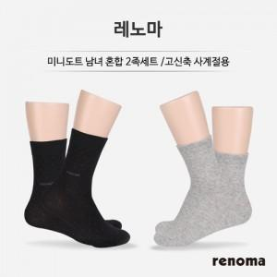

【상세/제작정보】 | *부가세 별도 *스티커 제작 별도협의, 스티커 제공시 부착비: 30원 *선물포장 별도. 옵션에서 선택 가능

【인쇄/포장옵션】 | 기타 / 포장지포장

【공급단가】 | 수량 | 100~ | 300~ | 1,000~ | 2,000~
*VAT별도 | 단가 | 4,730원 | 4,550원 | 4,380원 | 4,200원

【상품 URL】 | https://www.synergygift.co.kr:443/src/goods_detail.php?gdno=3893

